Estadísticas
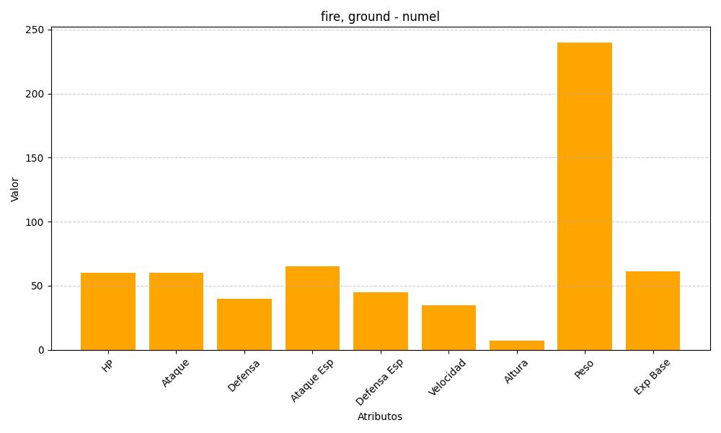
ID | Nombre | Tipo | HP | Ataque | Defensa | Ataque Especial | Defensa Especial | Velocidad | Altura | Peso | Experiencia Base
322 | numel | fire, ground | 60 | 60 | 40 | 65 | 45 | 35 | 7 | 240 | 61

